cost
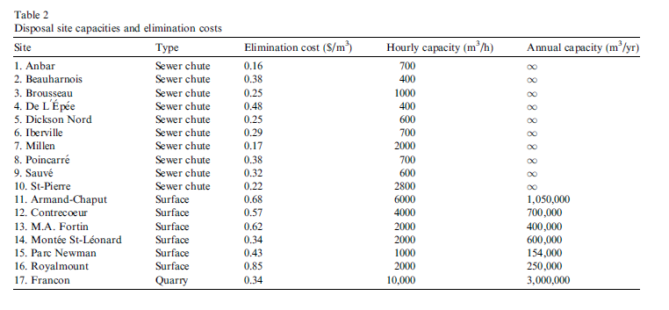

Dictionary
Carierre: | Quarry
Chute_Egout: | Sewer chute
Entassement: | Surface

